Filtros
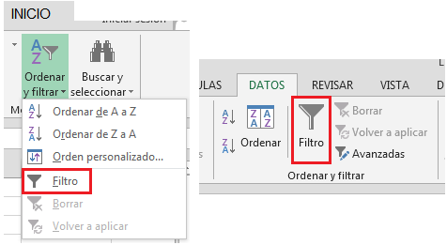
FILTROS

Los Filtros muestra un conjunto de datos de una lista o tabla según criterios establecidos y se ocultaran los datos que no cumplan con dichos criterios.

